Sheet1
Номер на договор: от дата:
Наемодател: |  |  | Наемател:
Днес, |  |  | Фирма/организация/:
Пауър Джим ООД |  |  | МОЛ: |  | Булстат:
Булстат: |  |  | Име:
Тел:0876557977 |  |  | Адрес:
Чрез представителя Ахмед Махмуд |  |  | ЕГН: |  | Тел:
Адрес: София ул.Тирана 14-16 |  |  | № на свидетелство за управление:
Подпис: |  |  | Издадена на: |  | От МВР:
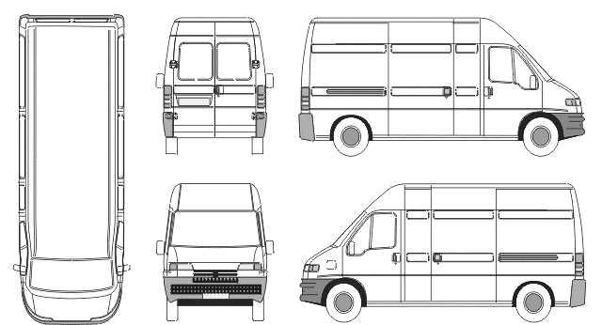

Нает автомобил: |  |  | Състояние на автомобила Предаване

Марка Форд Модел: Транзит
Рег.№ СА2974МХ |  |  | Състояние на автомобила Връщане
Шаси:WF0XXXTTFX7P5940
Тарифа: |  |  | Всичко: |  | Наем:____________.
_______дни Х ______лв /без ДДС/
 |  |  |  | +Допълнителни услуги:____________
Депозит:____________лв. |  |  |  | Общо дължима сума:______________лв.
 | Предаване | Връщане |  | 1.Контактен ключ/аларма/
Дата |  |  |  | 2.Резервна гума/крик,ключ/
Час |  |  |  | 3.Ниво течности/в норми/
КМ. |  |  |  | 4.Аудио система/CD/
Гориво |  |  |  | 5.Запалка/ппепелник/
Вид гориво:ДИЗЕЛ |  |  |  | 6.Допълнително оборудване
Автомобилът приет |  |  | Автомобилът предаден
Клиент | ________________________ |  | Клиент: |  | ___________________
 | Подпис: |  |  |  | Подпис:
Автомобилът предаден: |  |  | Автомобилът приет
“Пауър Джим ООД” |  |  | “Пауър Джим ООД”
 | ________________________ |  |  |  | ____________________
 | Подпис: |  |  |  | Подпис:

